ZiarnoWYKRESY
Średnie ceny zakupu pszenicy konsumpcyjnej i kukurydzy w przedsiębiorstwach dokonujących zakupu zbóż w układzie tygodniowym

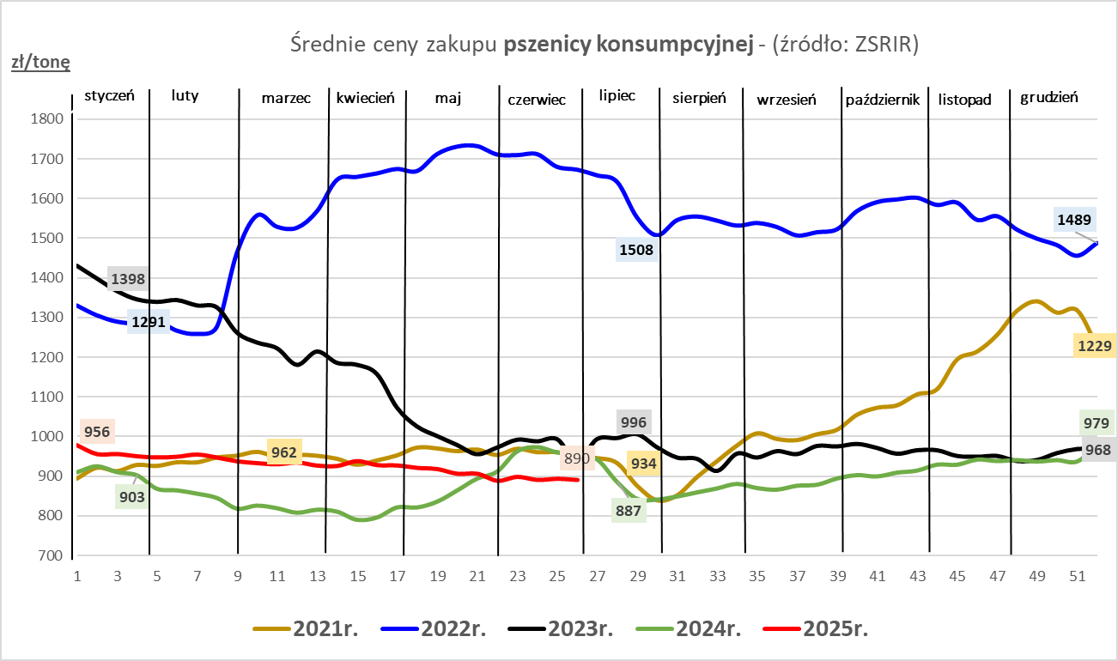
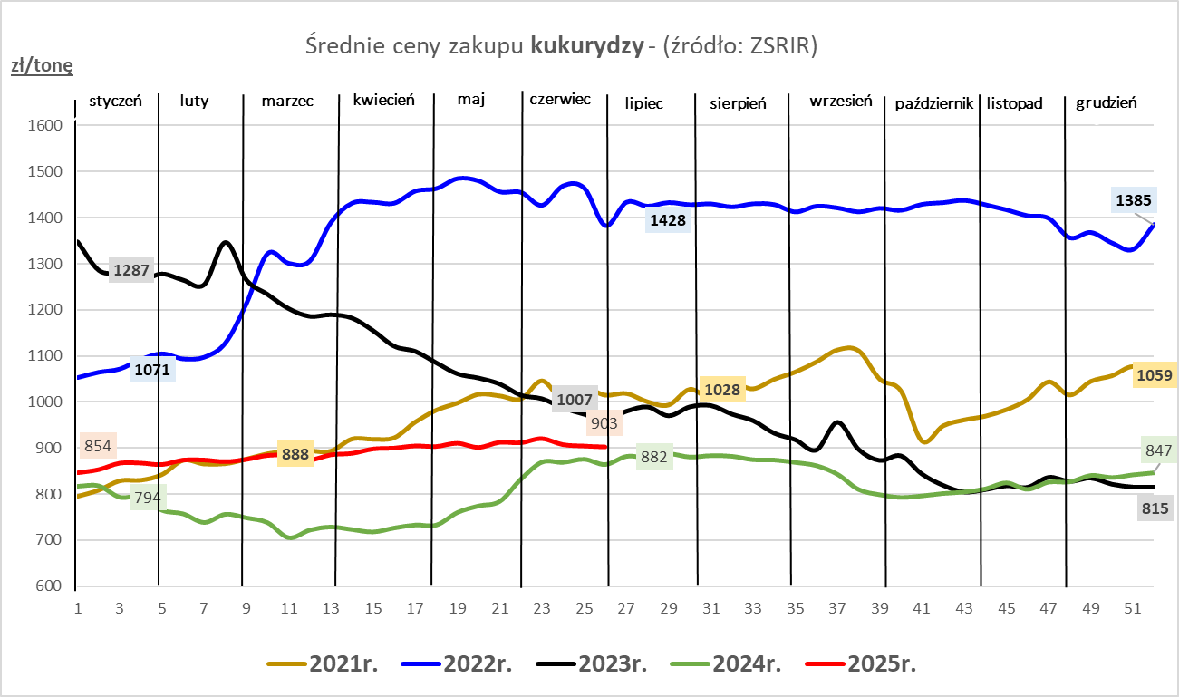

ZiarnoPL_UE_MATIF
Porównanie średnich cen pszenicy konsumpcyjnej i kukurydzy na giełdzie w Paryżu oraz w Polsce i UE
Ceny zbóż w poszczególnych krajach UE dostępne są na stronie | https://agriculture.ec.europa.eu/data-and-analysis/markets/overviews/market-observatories/crops/cereals-statistics_en
W związku z aktualizacją bazy danych KE (nawet do kilku tygodni wstecz) wyliczona średnia cena UE dla poszczególnych zbóż może ulegać zmianie

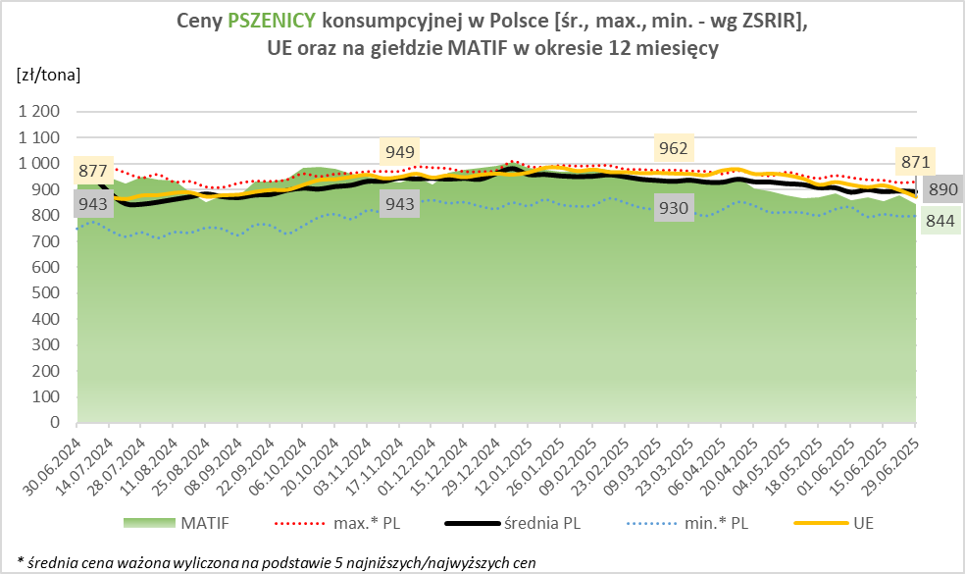
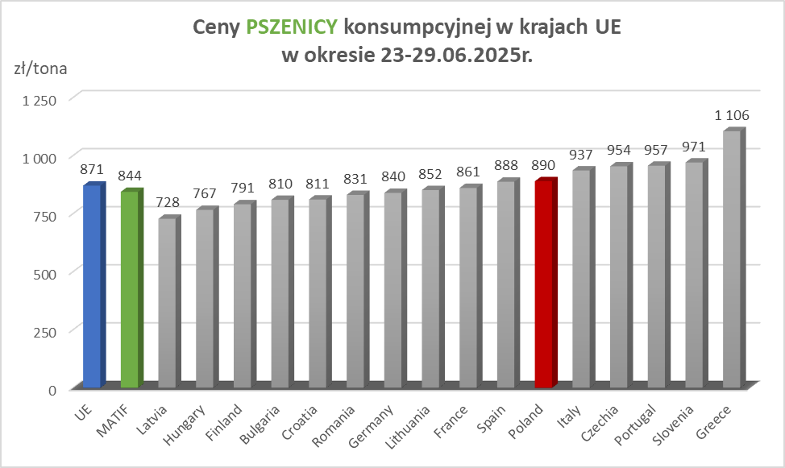

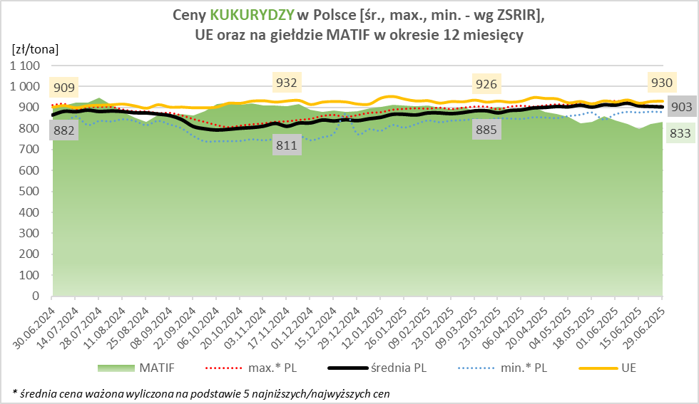
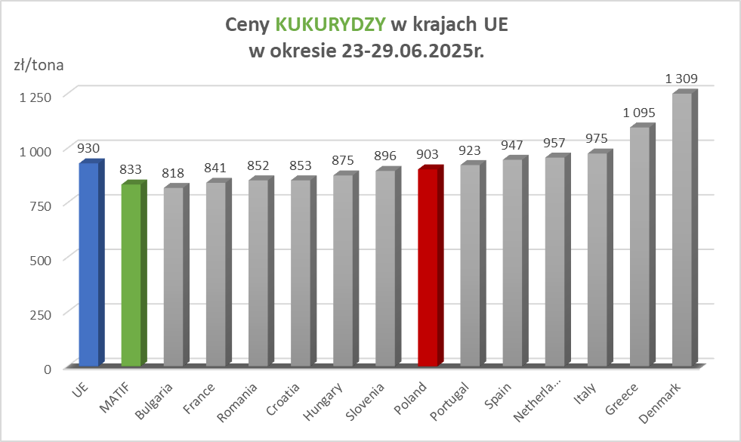

MąkaSPRZED
Średnie ceny sprzedaży mąk w przedsiębiorstwach prowadzących przemiał ziarna zbóż
w okresie: | 23 - 29.06.2025r.

 |  | POLSKA |  |  |  |  | MAKROREGION
 |  |  |  |  |  |  | Centralno-Wschodni |  |  | Południowy |  |  | Północno-Zachodni
MĄKA | TYP MĄKI | Cena [zł/tona] |  | Zmiana | Strukt. obrot. [%] |  | Cena [zł/tona] |  | Zmiana | Cena [zł/tona] |  | Zmiana | Cena [zł/tona] |  | Zmiana
 |  | 2025-06-29 | 2025-06-22 | ceny [%] | 2025-06-29 | 2025-06-22 | 2025-06-29 | 2025-06-22 | ceny [%] | 2025-06-29 | 2025-06-22 | ceny [%] | 2025-06-29 | 2025-06-22 | ceny [%]
PSZENNA detaliczna (1kg) wg rodzaju:
tortowa | 450 | 1,701 | 1,676 | 1.5 | 70.8 | 81.4 | 1,629 | 1,564 | 4.2 | 1,745 | 1,723 | 1.2 | 1,814 | 1,813 | 0.0
wrocławska | 500 | 2,149 | 2,152 | -0.1 | 12.7 | 8.2 | 1,946 | 1,938 | 0.4 | nld | nld | * | 1,742 | 1,695 | 2.8
poznańska | 500 | 2,272 | 2,264 | 0.3 | 4.4 | 3.2 | nld | -- | -- | 2,267 | 2,460 | -7.8 | nld | nld | *
krupczatka | 450/500 | 1,855 | 2,029 | -8.6 | 0.8 | 0.7 | 1,743 | nld | * | -- | nld | -- | nld | nld | *
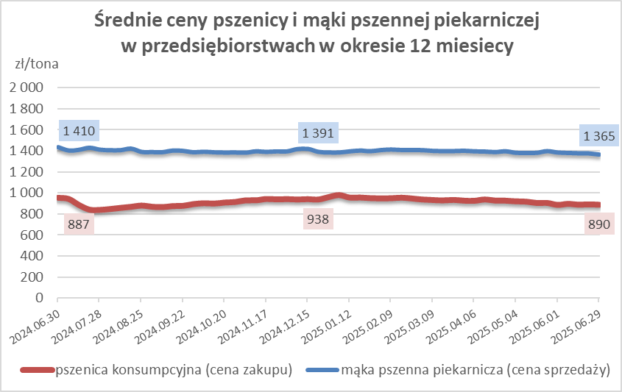
luksusowa | 550 | 2,546 | nld | * | 11.3 | 6.4 | 2,892 | nld | * | nld | nld | * | 1,716 | nld | *
 | Ogółem | - | - | - | 100.0 | 100.0 | - | - | - | - | - | - | - | - | -
PSZENNA | 450 | 2,016 | 1,918 | 5.1 | 5.0 | 6.1 | 1652 | 1592 | 3.8 | 2288 | 2088 | 9.6 | 1823 | 1813 | 0.5
detaliczna | 500 | 2,420 | 2,250 | 7.6 | 2.3 | 1.1 | nld | 1928 | * | 2549 | 2627 | -3.0 | 1860 | 1838 | 1.2
(paczkowana 1kg) | 550 | 2,565 | nld | * | 0.6 | 0.4 | 2892 | nld | * | nld | nld | * | 1767 | nld | *
 | 650 | 1,453 | 1,485 | -2.2 | 0.6 | 0.6 | nld | nld | * | nld | nld | * | nld | -- | --
 | Ogółem | - | - | - | 8.5 | 8.2 | -- | -- | -- | -- | -- | -- | -- | -- | --
PSZENNA | 450 | 1,603 | 1,528 | 4.9 | 1.8 | 1.5 | 1509 | 1528 | -1.3 | 1744 | 1689 | 3.3 | 1370 | 1347 | 1.6
piekarnicza | 500 | 1,483 | 1,485 | -0.1 | 10.2 | 8.9 | 1556 | 1578 | -1.4 | 1460 | 1448 | 0.8 | 1398 | 1407 | -0.6
(w workach) | 550 | 1,462 | 1,528 | -4.3 | 4.4 | 4.0 | 1589 | 1940 | -18.1 | 1462 | 1447 | 1.0 | 1351 | 1361 | -0.8
 | 650 | 1,375 | 1,410 | -2.5 | 2.2 | 1.8 | 1368 | 1414 | -3.3 | 1384 | 1422 | -2.7 | 1308 | 1336 | -2.1
 | 750 | 1,347 | 1,351 | -0.3 | 7.1 | 6.4 | 1372 | 1354 | 1.3 | 1391 | 1390 | 0.1 | 1267 | 1283 | -1.2
 | 850 | 1,428 | 1,537 | -7.1 | 0.3 | 0.2 | nld | nld | * | -- | nld | -- | nld | nld | *
 | Ogółem | - | - | - | 26.0 | 22.8 | - | - | - | - | - | - | - | - | -
PSZENNA | 450 | 1,332 | 1,301 | 2.4 | 2.8 | 1.4 | nld | nld | * | 1311 | 1301 | 0.7 | nld | -- | --
piekarnicza | 500 | 1,324 | 1,314 | 0.8 | 12.7 | 12.4 | 1274 | 1269 | 0.4 | 1435 | 1394 | 2.9 | 1350 | 1319 | 2.4
(luzem) | 550 | 1,402 | 1,424 | -1.5 | 20.7 | 27.4 | 1288 | 1298 | -0.8 | 1424 | 1446 | -1.5 | 1387 | 1385 | 0.1
 | 650 | 1,313 | 1,320 | -0.5 | 8.0 | 8.8 | 1238 | 1262 | -1.9 | 1385 | 1365 | 1.5 | 1263 | 1253 | 0.8
 | 750 | 1,232 | 1,237 | -0.4 | 11.4 | 10.8 | 1239 | 1243 | -0.3 | 1245 | 1252 | -0.6 | 1194 | 1188 | 0.5
 | 850 | 1,166 | 1,177 | -0.9 | 0.9 | 1.1 | nld | nld | * | nld | 1140 | * | nld | nld | *
 | Ogółem | - | - | - | 56.5 | 61.8 | - | - | - | - | - | - | - | - | -
ŻYTNIA | 580 | 1,261 | 1,298 | -2.8 | 0.3 | 0.2 | 1193 | 1275 | -6.4 | 1416 | 1401 | 1.0 | nld | 1240 | *
piekarnicza | 720 | 1,248 | 1,266 | -1.5 | 3.0 | 2.3 | 1277 | 1264 | 1.1 | 1253 | 1334 | -6.0 | 1213 | 1223 | -0.8
(w workach) | 2000 | 1,246 | 1,324 | -5.9 | 0.3 | 0.2 | 1260 | 1303 | -3.3 | nld | nld | * | 1246 | 1344 | -7.3
 | Ogółem | - | - | - | 3.6 | 2.7 | - | - | - | - | - | - | - | - | -
ŻYTNIA | 580 | 1,154 | nld | * | 0.2 | 0.0 | nld | -- | -- | nld | nld | * | nld | -- | --
piekarnicza | 720 | 1,084 | 1,089 | -0.5 | 5.1 | 4.3 | 1082 | 1092 | -0.9 | 1100 | 1102 | -0.2 | 1080 | 1070 | 1.0
(luzem) | 2000 | nld | nld | * | 0.1 | 0.1 | nld | nld | * | -- | -- | -- | -- | -- | --
 | Ogółem | - | - | - | 5.4 | 4.4 | - | - | - | - | - | - | - | - | -
 |  |  |  | Ogółem | 100.0 | 100.0

MąkaZAK
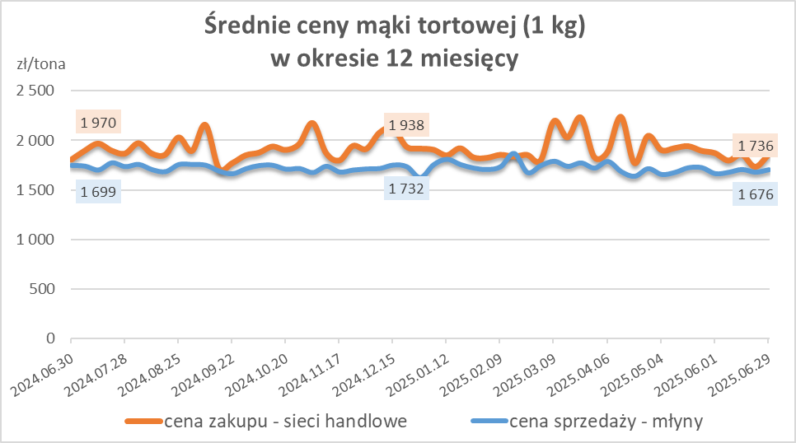
Średnie ceny zakupu mąki pszennej (ważniejszych rodzajów) płacone przez podmioty handlu detalicznego
w okresie: | 23 - 29.06.2025r.

Towar |  | POLSKA
 |  | Cena [zł/tona] |  | Zmiana
 |  | 2025-06-29 | 2025-06-22 | ceny [%]
PSZENNA detaliczna (1kg) wg rodzaju | Tortowa 450 | 1,856 | 1,736 | 6.9
 | Luksusowa 550 | 1,604 | 1,891 | -15.1
 | Wrocławska 500 | 1,739 | 2,408 | -27.8
zakup większej ilości w niższej cenie

Średnie ceny zakupu mąki (ważniejszych rodzajów) płacone przez podmioty branży piekarsko-cukierniczej
w okresie: | 23 - 29.06.2025r.
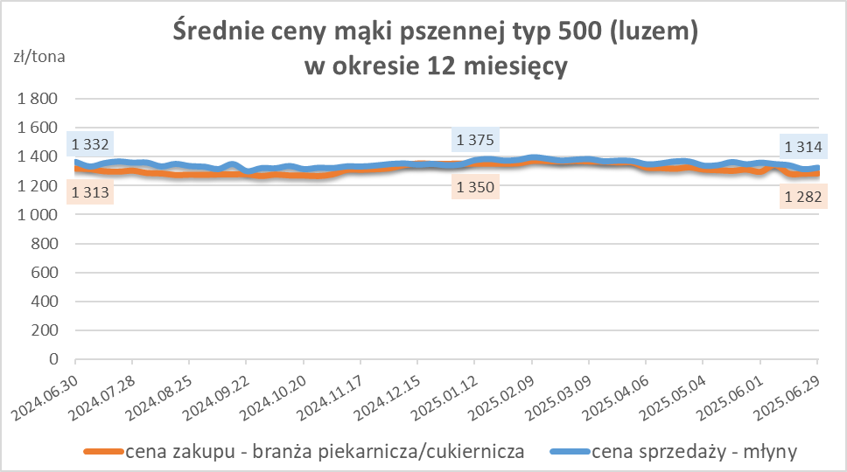
Towar | Typ | POLSKA
 |  | Cena [zł/tona] |  | Zmiana
 |  | 2025-06-29 | 2025-06-22 | ceny [%]
Pszenna luzem | 500 | 1,284 | 1,282 | 0.1
 | 750 | 1,206 | 1,232 | -2.1
Żytnia luzem | 720 | 1,058 | 1,070 | -1.1
Pszenna w workach | 500 | nld | 1,457 | *
 | 750 | nld | nld | *
Żytnia w workach | 720 | 1,245 | nld | *

HZ wykresy
